tulos
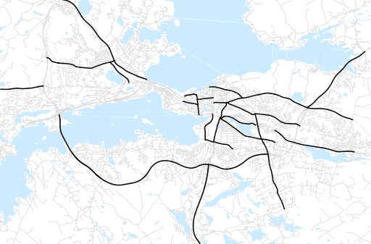
Otsikko | Talvi 2022
Tilasto | liikennesuorite
Laskenta-aineisto | Kuukauden konstruoitu keskivuorokausiliikenne
Laskentajakso | 12.22 - 02.23
Viikonpäivät
Aikaväli
Vertailujakso

 | Talvi 2021 | Syksy 2022 | Talvi 2022 | Muutos ed. vuoteen | Muutos ed. kauteen
Liikennesuorite | 1,563,739 | 1,749,524 | 1,595,031

Määrät kausittain

